NNH2s1
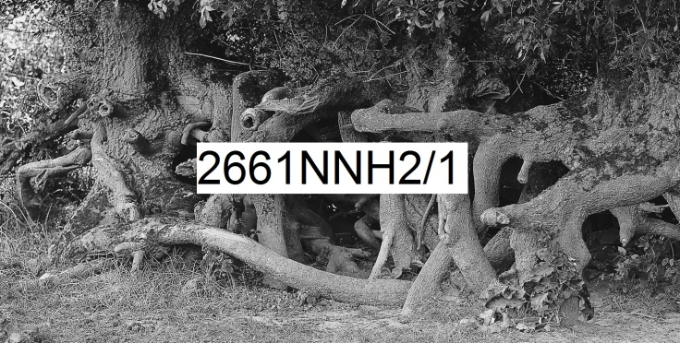 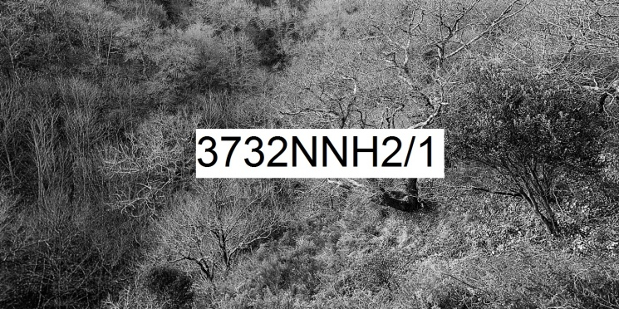
Numérique Noir et blanc Horizontal rapport de format largeur 2 sur hauteur 1 | format de la photo, hors bord et encadrement |  |  | 20 x 10 | 40 x 20 | 80 x 40 | 120 x 60
 | nombre maximum de tirages et impressions par photo |  |  | illimité | illimité | 500 | 200
 | conditions de prise de vue |  |  | - | oui | oui | oui
 | numérotation |  |  | - | -
 | certificat d'authenticité |  |  | - | - | -
T I R A G E P A P I E R P H O T O |  |  | T P P | 20 x 10 | 40 x 20 | 80 x 40 | 120 x 60
Fuji Crystal DRII brillant | FUCRBR | sans bord blanc | SBB | 23 € | 33 € | 59 € | -
 |  | avec bord blanc 1 cm ( ! = L + 2 ; h + 2 ) | ABB1 | - |  | 64 € | -
Ilford N&B brillant sans film OU film brillant OU film mat |  | sans bord blanc (!20x10 sans film) | SBB | 44 € | 54 € | 122 € | 272 €
 | ILBRSAFI | avec bord blanc 1 cm ( ! = L + 2 ; h + 2 ) | ABB1 | - |  | 132 € | 284 €
 | ILBRFIBR | avec bord blanc 2 cm ( ! = L + 4 ; h + 4 ) | ABB2 | - | - | 142 € | 302 €
 | ILBRFIMA | avec bord blanc 3 cm ( ! = L + 6 ; h + 6 ) | ABB3 | - | - | - | 312 €
 |  | avec bord blanc 5 cm ( ! = L + 10 ; h + 10 ) | ABB5 | - | - | - | -
Ilford baryté | ILBA | sans bord blanc | SBB | 63 € | 106 € | 249 € | -
 |  | avec bord blanc 1 cm ( ! = L + 2 ; h + 2 ) | ABB1 | 69 € |  | 264 € | -
 |  | avec bord blanc 2 cm ( ! = L + 4 ; h + 4 ) | ABB2 | 76 € | 113 € | 284 € | -
 |  | avec bord blanc 3 cm ( ! = L + 6 ; h + 6 ) | ABB3 | - | 123 € | 302 € | -
 |  | avec bord blanc 5 cm ( ! = L + 10 ; h + 10 ) | ABB5 | - | - | 342 € | -
I M P R E S S I O N D I R E C T E P R E T - A - A C C R O C H E R |  |  |  |  | IDPAC | 80 x 40 | 120 x 60
impression sur aluminium | IMALU |  |  |  | CSC | 212 € | 402 €
 |  | monté avec encadrement bois massif blanc champ 4 mm, profondeur 35 mm |  |  | MOAB10BL | 402 € | 676 €
Impression sur toile textile mat OU brillant | IMTTMA IMTTBR | monté avec caisson flottant érable massif blanc vide 29 mm, champ 21 mm, profondeur 60 mm |  |  | BAPL21ERBL | 1,029 € | 1,459 €
T I R A G E P A P I E R P H O T O P R E T - A - A C C R O C H E R |  |  |  |  | TPPPAC | 80 x 40 | 120 x 60
Fuji chrystal archive DRII brillant avec film brillant | FUCRFIBR | contre-collé sur aluminium |  |  | CSC | 282 € | 562 €
 |  | monté avec encadrement bois massif blanc champ 4 mm, profondeur 35 mm |  |  | MOAB10BL | 472 € | 834 €
 |  | monté avec caisson à interstice érable massif blanc vide 6 mm, champ 15 mm, profondeur 31 mm |  |  | MOBA15ERBL | 564 € | 959 €
Ilford N&B brillant avec verre acrylique brillant OU mat |  | contre-collé sur aluminium |  |  | CSC | 579 € | 1,089 €
 |  | monté avec encadrement bois massif blanc champ 4 mm, profondeur 35 mm |  |  | MOAB10BL | 769 € | 1,362 €
 | ILBRVEBR2 | monté avec caisson à interstice aluminium vide 4 mm, champ 1 mm, profondeur 25 mm |  |  | LOAB25AR | 802 € | 1,399 €
 | ILBRVEMA2 | monté avec caisson à interstice bois massif érable blanc vide 6 mm, champ 15 mm, profondeur 31 mm |  |  | MOBA15ERBL | 862 € | 1,484 €
 |  | monté avec caisson à interstice bois massif argent patiné vide noir 8 mm, champ argent 12 mm, profondeur noir 45 mm |  |  | MOBAR12NA | 972 € | 1,629 €
 |  | monté avec caisson à interstice aluminium vide 10 mm, champ 30 mm, profondeur 30 mm |  |  | LOSF30AR | 1,212 € | 1,939 €
 |  | monté avec caisson flottant bois massif érable blanc vide 29 mm, champ 21 mm, profondeur 60 mm |  |  | MOBAPL21ERBL | 1,364 € | 2,169 €
Ilford baryté sous passe-partout sous verre Mirogard | PECGPBVM2PP | 2 passe-partout largeur totale 5 cm passe-partout intérieur anthracite liseret 0,5 cm visible passe-partout extérieur blanc naturel 4,5 cm visible monté avec encadrement aulne massif brun champ 20 mm, profondeur 30 mm |  |  | 50AN45BNHA20AU | 1,022 € | -
 |  | 2 passe-partout largeur totale 10 cm passe-partout intérieur anthracite liseret 0,5 cm visible passe-partout extérieur blanc naturel 9,5 cm visible monté avec encadrement aulne massif brun champ 20 mm, profondeur 30 mm |  |  | 100AN95BNHA20AU | 1,194 € | -
 |  | 2 passe-partout largeur totale 8 cm passe-partout intérieur anthracite liseret 1 cm visible passe-partout extérieur blanc naturel 7 cm visible monté avec encadrement aulne massif brun champ 40 mm, profondeur 30 mm |  |  | 80AN70BNHA40AU | 1,229 € | -
 |  | 2 passe-partout largeur totale 10 cm passe-partout intérieur anthracite liseret 1 cm visible passe-partout extérieur blanc naturel 9 cm visible monté avec encadrement aulne massif brun champ 40 mm, profondeur 30 mm |  |  | 100AN90BNHA40AU | 1,304 € | -
 |  | 2 passe-partout largeur totale 10 cm passe-partout intérieur anthracite liseret 1,5 cm visible passe-partout extérieur blanc naturel 8,5 cm visible monté avec encadrement aulne massif brun champ 80 mm, profondeur 30 mm |  |  | 100AN85BNHA80AU | 1,854 € | -
les prix sont indiqués TTC les frais d'expédition ne sont pas inclus |  | distance d'observation minimum |  |  |  | 72 cm | 105 cm

 |  | distance d'observation optimum |  |  |  | 275 cm | 409 cm

 |  | distance d'observation maximum |  |  |  | 616 cm | 919 cm

